Hoja1
INFORME MENSUAL DE QUEJAS, RECLAMOS, SUGERENCIAS Y SOLICITUDES DE INFORMACIÓN

ENTIDAD: EMPRESA DE RENOVACION URBANA |  |  | SECTOR: | HABITAT
PERIODO DEL INFORME: | 1 DE DICIEMBRE | 31 DE DIEMBRE DE 2016

CANAL | NÚMERO DE DATOS
Presencial | 5
Telefónico | 3
Web | 7
E-mail | 0
Escrito | 6
 | 21

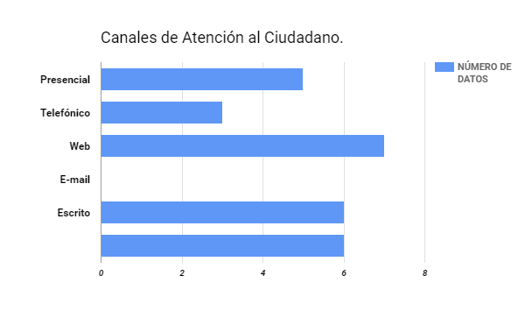

Hoja2
INFORME MENSUAL DE QUEJAS, RECLAMOS, SUGERENCIAS Y SOLICITUDES DE INFORMACIÓN

ENTIDAD: EMPRESA DE RENOVACION URBANA |  |  | SECTOR: | HABITAT
PERIODO DEL INFORME: | 1 DE DICIEMBRE | 31 DE DIEMBRE DE 2016

CANAL | NÚMERO DE DATOS
Presencial | 5
Telefónico | 3
Web | 5
E-mail | 0
Escrito | 6
 | 19

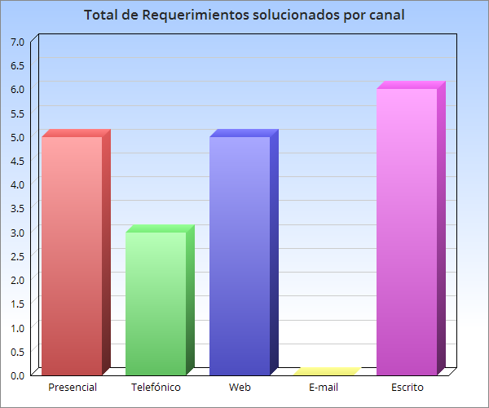

Hoja3
INFORME MENSUAL DE QUEJAS, RECLAMOS, SUGERENCIAS Y SOLICITUDES DE INFORMACIÓN

ENTIDAD: EMPRESA DE RENOVACION URBANA |  |  | SECTOR: | HABITAT
PERIODO DEL INFORME: | 1 DE DICIEMBRE | 31 DE DIEMBRE DE 2016

 |  | Gráfico Clasificación de acuerdo a los subtemas consultados
 |  | Mes de Diciembre de 2016

